PJ-02a
1
1.1
1.1 | ` |  |  | Hanoi Management Department of Investing and Constructing Technical Infrastructure Projects and Agriculture Projects
1.1 |  |  |  | Ban quản lý dự án Đầu tư Xây dựng Công trình Hạ tầng kỹ thuật và Nông nghiệp thành phố Hà Nội
1.1 |  |  |  | Project: Hanoi City Yen Xa Sewerage System Project
1.1 |  |  |  | Dự án Hệ thống xử lý nước thải Yên Xá thành phố Hà Nội
1.1 |  |  |  | Package No.4: Construction of Sewer Pipes in Ha Dong and New Urban Area
1.1 |  |  |  | Gói thầu số 4: Xây dựng hệ thống cống cho một phần khu vực Hà Đông và Khu đô thị mới
1.1 | Consultant/ Tư vấn: Joint Venture Between NSC and NJS-OCG-ICC-CEEN Contractor/ Nhà thầu: Joint Venture of Khanh An Construction Investment.JSC and Song Da 9.JSC
1.1
1.1 | CHECK SHEET OF INSTALLATION TEMPORATY FACILITIE WORK PRIOR TO PIPE INSTALLATION
1.1 | BIÊN BẢN KIỂM TRA LẮP ĐẶT HẠNG MỤC PHỤ TẠM TRƯỚC KHI LẮP ĐẶT CỐNG
1.1 |  |  |  |  |  |  |  | Form no. PJ-02a
1.1 | Ref. RFI No.: |  |  |  |  | Date (d/m/y):
1.1 | Work Item/ Hạng mục công việc:

1.1 | Name of part/ Tên công việc:
1.1
1.1 | Refer to approved Shop Drawings/ Tham chiếu Bản vẽ thiết kế được chấp thuận.
1.1 | Refer to approved Method Statement for Construction Works/ Tham chiếu Biện pháp thi công được chấp thuận.
1.1 | Location/ Vị trí:
1.1 | Sketch / Sơ họa:
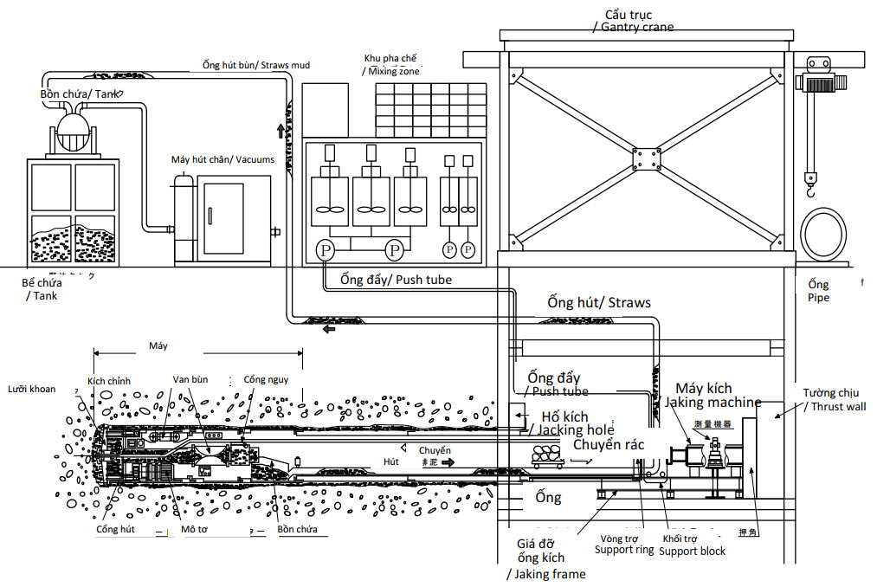
1.1
1.1
1.1
1.1
1.1
1.1
1.1
1.1
1.1
1.1
1.1
1.1
1.1
1.1
1.1
1.1
1.1
1.1
1.1 | Method of Inspection/ Phương pháp kiểm tra
1.1 | o Visual/ Quan sát o Laboratory Test/ Kết quả thí nghiệm o Measurement/ Đo đạc o Document/ Hồ sơ o Others/ Khác:………
1.1 | No./ STT | Inspection content/ Nội dung kiểm tra |  |  |  |  |  |  | Assessment/ Đánh giá
1.1 |  |  |  |  |  |  |  |  | Accept/ Đạt | Reject/ Loại
 | Inspection of Equipment/ Kiểm tra thiết bị
 | 1 | - Thrust wall Works (Back anchor)/ Công tác tường chắn (Neo sau)
 | 2 | - Drive Shaft Works (Entrance packing for Start)/ Công tác giếng kích (Chèn vị trí đầu ống đi)
 | 3 | - Crane Equipment Works (Installation Works of Crane)/ Công tác thiết bị cẩu (Công tác lắp đặt cẩu)
 | 4 | - Machine Accessary Installation/ Công tác lắp đặt thiết bị máy
 | 5 | - Jacking frame installation of launcher/ Lắp đặt giá kích
 | 6 | - Boring Machine Installation Works (Installation of Pipe Jacking Machine)/ Công tác lắp đặt máy khoan (Lắp đặt Máy kích ngầm)
 | 7 | - Boring Machine Assembly and Mechanic Works/ Công tác lắp ráp máy khoan và công tác cơ khí
 | 8 | - Ground breaking Works（Start)/ Công tác đào phá đất (Bắt đầu)
 | 9 | - Communication Line Equipment Works/ Công tác thiết bị đường dây viễn thông
 | 10 | - Ventilation Equipment Works/ Công tác thiết bị thông gió
 | 11 | - Injection Equipment Works/ Công tác thiết bị phun
 | 12 | - High Density Slurry and Lubricant Injection Equipment Works/ Công tác bùn tỷ trọng cao và Thiết bị phun dầu
 | 13 | - Muck Transportation Equipment Works/ Công tác thiết bị vận chuyển bùn tạp
 | 14 | - Muck Storage Works/ Công tác lưu trữ bùn tạp
 | 15 | - Dewatering Works (Operation of Submersible Pump (Shaft))/ Công tác tách nước (Vận hành bơm chìm (Giếng))
 | 16 | - Installation of Temporary Step inside Shaft/ Lắp đặt Thang tạm bên trong Giếng
 | 17 | - Installation of Temporary Working inside Shaft/ Lắp đặt các công tác tạm bên trong Giếng
 | 18 | - Eye cutting works at steel sheet piles of driving shaft, intermediate shafts and arrival shaft/ Công tác cắt mắt cọc ván thép tại giếng kích, giếng nhận và giếng trung gian
 | 19 | - Other auxiliary works for prepration prior pipe jacking/ Các công tác chuẩn bị khác có liên quan trước khi khoan kích

1.1 | Comments |  | No/ Không
1.1 | (Các ý kiến)
1.1
1.1
1.1 | Consclusion |  | Accept the works / Chấp thuận nghiệm thu
1.1 | (Kết luận)
1.1
1.1
1.1 | THE SUB CONTRACTOR/ NHÀ THẦU PHỤ |  |  |  | THE CONTRACTOR/ NHÀ THẦU CHÍNH |  | THE ENGINEER/ TƯ VẤN GIÁM SÁT
1.1
1.1
1.1
1.1
1.1
1.1 | Name/ Tên: |  |  |  | Name/ Tên: |  | Name/ Tên:
1.1 | Position/ Vị trí: |  |  |  | Position/ Vị trí: |  | Position/ Vị trí:

